상품제안서
락앤락 데일리 슬림핏 2.0 원터치텀블러 530ml | 상품코드: S47398

 |  |  |  |  |  |  | 02-713-8555 | www.synergygift.co.kr
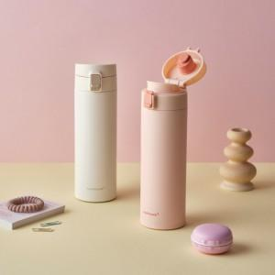 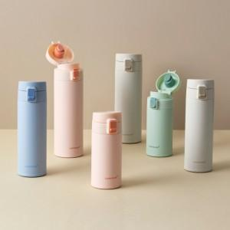

【상세/제작정보】

【인쇄/포장옵션】 | 레이저 / 포장지포장

【공급단가】 | 수량 | 50~ | 100~ | 500~ | 1,000~ | 3,000~
*VAT별도 | 단가 | 15,310원 | 14,960원 | 14,480원 | 14,130원 | 13,540원

【상품 URL】 | https://www.synergygift.co.kr:443/src/goods_detail.php?gdno=47398

